Paladins_from_bars
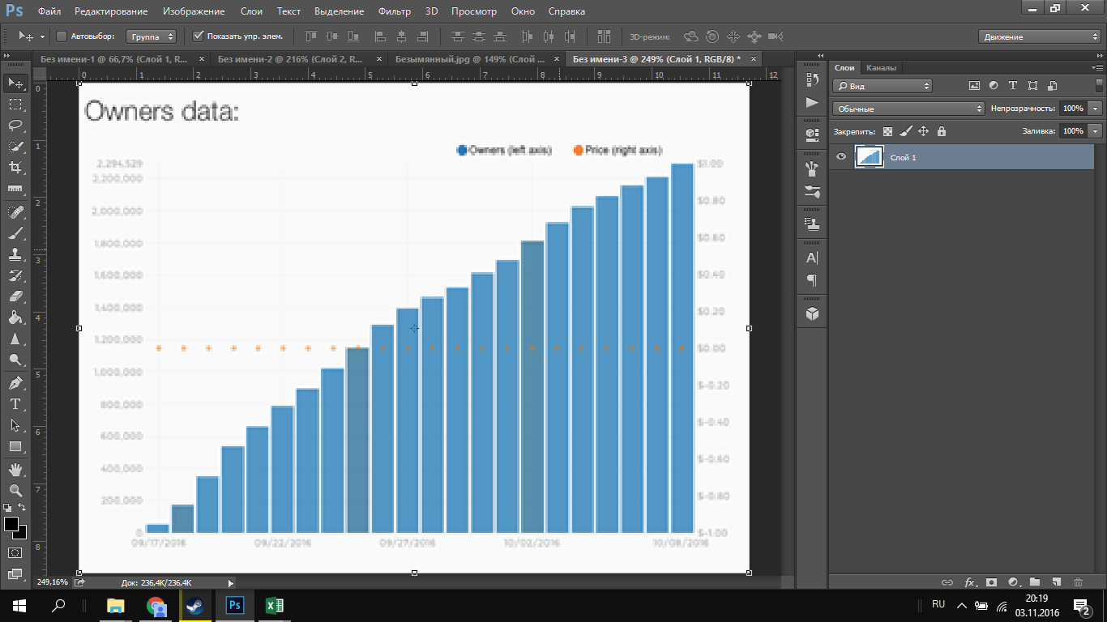
Bar0 | 55837.563452 | 0 | 55837.563452
Bar1 | 175888.32487 | 2740 | 115862.94416
Bar2 | 354568.52792 | 43640 | 175888.32487
Bar3 | 541624.36548 | 173680 | 265228.4264
Bar4 | 661675.1269 | 303540 | 354568.52792
Bar5 | 790101.52284 | 417800 | 448096.4467
Bar6 | 898984.77157 | 524810 | 541624.36548
Bar7 | 1021827.4112 | 627270 | 601649.74619
Bar8 | 1150253.8071 | 726900 | 661675.1269
Bar9 | 1295431.4721 | 821950 | 725888.32487
Bar10 | 1395939.0863 | 914400 | 790101.52284
Bar11 | 1462944.1624 | 1004310 | 844543.14721
Bar12 | 1524365.4822 | 1090810 | 898984.77157
Bar13 | 1613705.5838 | 1175080 | 960406.09137
Bar14 | 1697461.9289 | 1255930 | 1021827.4112
Bar15 | 1817512.6904 | 1333080 | 1086040.6091
Bar16 | 1929187.8173 | 1407640 | 1150253.8071
Bar17 | 2029695.4315 | 1477030 | 1222842.6396
Bar18 | 2093908.6294 | 1541210 | 1295431.4721
Bar19 | 2160913.7056 | 1599070 | 1345685.2792
Bar20 | 2211167.5127 | 1653700 | 1395939.0863
Bar21 | 2294923.5127 | 1704690 | 1429441.6244
 |  | 1753020 | 1462944.1624 |  | 2016-07-09
 |  | 1798080 | 1493654.8223 |  | 2016-07-11
 |  | 1841090 | 1524365.4822 |  | 2016-07-13
 |  | 1882950 | 1569035.533 |  | 2016-07-15
 |  | 1922350 | 1613705.5838 |  | 2016-07-17
 |  | 1958050 | 1655583.7563 |  | 2016-07-19
 |  | 1991070 | 1697461.9289 |  | 2016-07-21
 |  | 2023360 | 1757487.3096 |  | 2016-07-23
 |  | 2053250 | 1817512.6904 |  | 2016-07-25
 |  | 2081110 | 1873350.2538 |  | 2016-07-27
 |  | 2108570 | 1929187.8173 |  | 2016-07-29
 |  | 2136290 | 1979441.6244 |  | 2016-07-31
 |  | 2161240 | 2029695.4315 |  | 2016-08-02
 |  | 2184280 | 2061802.0305 | 0.987072483 | 2016-08-04
 |  | 2204530 | 2093908.6294 |  | 2016-08-06
 |  | 2223830 | 2127411.1675 |  | 2016-08-08
 |  | 2242610 | 2160913.7056 |  | 2016-08-10
 |  | 2259230 | 2186040.6091 |  | 2016-08-12
 |  | 2276820 | 2211167.5127 |  | 2016-08-14
 |  | 2292400 | 2253045.5127 |  | 2016-08-16
 |  | 2305650 | 2294923.5127 |  | 2016-08-18
 |  |  |  |  | 2016-08-20
 |  |  |  |  | 2016-08-22
 |  |  |  |  | 2016-08-24
 |  |  |  |  | 2016-08-26
 |  |  |  |  | 2016-08-28
 |  |  |  |  | 2016-08-30

 |  |  |  |  | 2016-08-30

